Hoja1
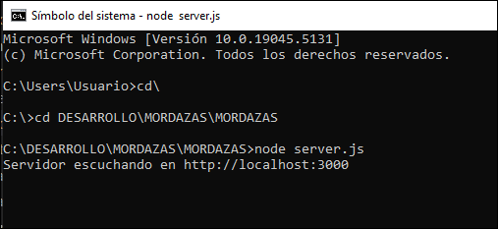
N° Maquina | Operación | Modelo 266 | Modelo 283 | Leyenda
339-003 | 10 | 266 | 283 | Mueble 40 cajon 1
339-003 | 15 | 266 | 283 | Mueble 40 cajon 2
339-004 | 20 | 266 | 283 | Mueble 40 cajon 3
339-004 | 25 | 266 | 283 | Mueble 40 cajon 4
339-005 | 10 | P21 | M69 | Mueble 40 cajon 5
339-005 | 15 | P21 | M69 | Mueble 40 cajon 6
339-006 | 20 | P21 | M69 | Mueble 40 cajon 7
339-006 | 25 | P21 | M69 | Mueble 40 cajon 8

